Descuento porcentual
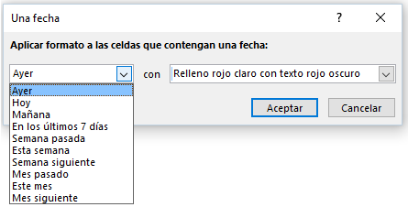
G18 > 100.000
¿ G19 > 0 ?
Plantilla simple de facturación
 |  |  |  |  |  | DIAGRAMA DE FLUJO DE LA FUNCIÓN SI CONDICIONAL SIMPLE
 | Serviteca Ray-Paul |  |  | CAUSACIÓN No. | 2418
 | Nit / CC: Su NIT Régimen: Común de persona jurídica y las SAS |  |  | FECHA: | 06/01/2015
 | Tipo de persona: Gran contribuyente |  |  | Nº COMPROBANTE:
G18 * 5%
Aplique formato
 |  |  |  |  |  |  |  | TRUE
 | Nombre o Razón social: | Luis Pérez (Simplificado)

 | Dirección: | Carrera 34 No 56a-33 |  | Teléfonos: | 654897264

 | Tipo de persona: | Naturales_no_declarantes |  | AutoRetenedor: | No

 | DESCRIPCIÓN |  | Cantidad | Valor unitario | Valor del ítem
 | Gasolina extra (unidad en galones) |  | 5.64 Gls | $ 8,640 | $ 48,730
 | Aditivo combustible Ray-Paul |  | 2 | $ 6,700 | $ 13,400 |  | FALSE
 | Aceite Ray-Paul para todos los usos |  | 2 Cuartos | $ 11,600 | $ 23,200
0
Conserve el formato actual
 | Filtros de aire Ray-Paul |  | 1 | $ 17,800 | $ 17,800
 |  |  |  | Total antes de Descento: | $ 103,130
 |  |  |  | Descuento del 5% si venta mayor a $ 100.000 | $ 5,156
 | Concepto interno: | Suministros serviteca |  | SUBTOTAL | $ 97,973
 | Concepto de retneción: | Ventas en general |  | I.V.A. del 16.0% | $ 15,676
 | Contabilizar I.V.A. Teórico: | $ 0 |  | Total antes de retenciones: | $ 113,649
 |  |  | Rete Fuente del 0.0% |  | $ 0
 |  |  | Rete ICA del 0.000% |  | $ 0
 |  |  |  | TOTAL A CANCELAR: | $ 113,649

